大英
更多资料干货、活动详情、出国保研升学经验分享、高数线代等课程福利，关注枝上公众号： 枝上进化论 |  |  |  |  | 评价来源于曾上课同学，仅供参考 本资料由枝上团队整理，转载翻版需联系枝上进化论，请勿私自转载，仅供个人参考使用
【枝上COMMUNITY】对外开放！进入community你可以获得：学长学姐的一手答疑；上岸学长学姐实习招募；超优秀的同龄人互帮互助；枝上资源有限倾斜；问卷答疑互助…（联系上方小助手薯条加入枝上XMU COMMUNITY） |  | 联系薯条也可获取专属于你的学霸养成方案哦 |  | 
说明：因不知预选和最终选老师是否一样，列在前面的老师是预选名单里的老师，后面是往年出现过的老师。因老师每年变化大，有些老师评价来自外院，比较少仅供参考。空白的老师表示没收集到数据。同时由于课程名称每年都在变化，因此有的老师没有对应的课程名称，为空白。
对于有大英一-大英四的学院，大英四建议大家可以也考虑将上课内容和老师情况综合考虑，可以选自己觉得擅长和感兴趣的内容。 对于管院的大英一或者大英三，大英三的考核形式：一般来说 一次小组展示 两次个人展示+知识导图+演讲稿+期中开卷期末闭卷考试；大英一的考核形式： 一次期中考试 平时无作业 上课看英文电影+听写，主要选择老师。
课程名称（仅供参考，每年会可能会变，主要看老师） | 授课老师 蓝底：推荐老师 红底：建议要避开的老师 | 总体评分 | 老师特点 蓝色为老师课程的优点；红色为缺点 | 平时任务 （来自学生评价） | 考核方式 （来自学生评价） | 分数区间 红色为分数雷区
美国短篇小说选读 | 范小玫 | 9.5 | 老师特点： 事情多，给分好，老师很和蔼友善、好说话。 | 每节课大概一篇小说，讲作者、手法、主题等，基本要提前看，每节课之后几乎都有一篇批改网；6篇批改网+1篇慕课500词作文+期末正文800字论文+3次线下小测作文，还有慕课每周小测 | 没有期中考，期末考选一篇课后写论文，大概800字，有具体格式要求。成绩分布最终论文40%，批改网有30%左右，慕课有20%。 | 85-90+，认真表现老师会捞人（不认真的不完成任务的也有低分，比如漏做慕课批改网）
通用学术交流英语| 英语面试指南 | 李琼花 | 9 | 给分不错 事情很多 老师上课会提问。比较推荐口语较好的同学选课，老师挺在意口音。pre大多即兴，老师比较较真 | 最重要的是上课口语多，平时：每周预习作业+批改网3次+网上四六级雅思测试4次，有pre要自己争取机会 | 学术交流：无期中考，课堂有pre或debate.期末debate，随机抽题，难度难，但给分好。 面试课程：期末是期末考是模拟求职面试，题目现场抽，20分钟左右准备时间 | 80（不认真的也有低分，或者口语很差不愿意表达）-90，口语能力强、表现力强的很推荐
用英语讲中国传统文化|世界文化选读 | 肖敏 | 9.5 | 给分较好，事情较少，上课可划水，老师可爱 | 中国传统文化：一次pre，两次小测+期末论文 世界文化：书本练习+有2篇作文+2次pre（个人+小组） | 中国传统文化：两次小测各10%，期末一篇800—1000字论文 世界文化：有小测，期末考闭卷考试，选择阅读简答 | 85-90
英语视听说进阶 | 孙犁 | 9 | 给分挺好，事情挺多，老师人好 | 线上作业，平时debate，有pre，无批改网 | 期中考试，期末debate，较难 | 给分80-90+/有说会卡绩、给分不高
美国文学鉴赏（诗歌散文为主） | 李美华 | 9-9.5 | 给分还挺高的（大多数人说高），需要认真写作文，事情不多。 | 批改网每周，大概7-8次，应该没有pre（有说是自愿pre） | 好像没有期中考，期末考是当堂写作文 100min写两篇200字左右（很多内容都有在课上讲过） | 给分80-90+（要认真完成任务分数会高）
英国简史 | 游淑芬 | 8.5 | 给分一般般（不高较严格），老师有内涵学者但是上课不有趣。 | 平时以阅读课本为主，阅读量大，每周阅读两章的内容，写outline，老师课上抽取句子让翻译，没有批改网。如果认真读完做批注每次需要两三小时，要写纲要或概要或读后感的话更久。根据《History of England去》了解英国历史，学习生词生句、outline的提取。全英教材 | 笔试，期中期末闭卷考试，期末有翻译问答作文等等。最后几节课会有pre的机会，选题自由，时长两三分钟即可，自愿参加，有分数占比 | 80-85（老师给分不是特别高，建议阅读好的同学可以选择）
外媒评价 | 雷应传 | 9-9.5 | 老师会鼓励大家，认真学能学到东西。大英三比较佛系，大英四卡绩，事情还很多。 | 没有批改网。每节课pre 最后有一段朗诵 然后综合评分。pre都是外国名人相关的，需要自己去找资料。最后一节课上的期末pre会当场给分。 | pre | 80-90（要认真准备pre，要敢说和口语较好的）
大学英语写作技巧 | 谢君 | 9-9.5 | 老师人很好，给分也很好，事情不算太多。 | 有详细安排，纸质作业，批改网大概5篇，字数要求较高而且不能复制粘贴要纯手输入，无pre， | 期末当场限时写论文350字，三个题目选一个。没有期中考 | 85-90（要求写作比较好的，一般是论文逻辑要好）（漏做作业不接受补交，会分数低）
大学英语学术写作实践 | 马晴虹 | 8.5 | 给分严格一般。事情多。一般上课阅读文章，作文。 | 一次pre，经常有批改网 ，其他也有一些作业但是一般不检查 | 期末是当场考试 ，题型类似四六级 一次pre ，无期中。 | 80-90（给分较低）
美国文化选读 | 郭亚娟 | 9-9.5 | 给分挺好，事情较少，老师人也特别好。课程内容：美国短篇小说片段的赏析（富兰克林的自传、瓦尔登湖、红字、嘉莉妹妹这些） | 没有批改网，有一次pre。有平常作业，每周从《经济学人》上面摘取一篇文章，回答一些问题，还要做翻译或者听力，课上还要主动回答问题。 | 没有期中考 期末论文好像是600词 会有quiz pre难度也不大，介绍作家及其作品 | 85-90（满绩比较难，3.7较多）
商务英语视听说 | 许紫红 | 9.5 | 给分不错，事情较少，老师蛮有意思的 | 做《商务英语视听说》这本书里面的一些听力和填空，内容很少，没有批改网，两次pre（一次线上+一次线下） | 无期中，有小测，期末考是口语考试，老师会教大概10unit，50%概率主题来自课内，2/3人一组，对主题讲自己的看法，然后回答老师的问题。题目是抽签的有3次线下小测，听力+看中文写单词+长句中译英 | 85-90（口语好）
世界文化选读 | 李丽婵 | 9-9.5 | 给分不错，事情很多，老师人很好。课程内容：上课讲授世界一些国家的文化特点，希腊以色列美国英国印度意大利 | 平常作业很多，形式也很多，批改网有两三次，一次pre | 论文好像350，有两三次小测考上课内容，pre一次，难度一般，主题也就是上课内容的延伸 | 85-90+（老师和给分都很好，但事情很多）
 | 卢素珍 | 9.5 | 给分很好，事情多，很多考核方面都会对学生很好，只要态度认真，不可能低分。 | 有批改网作文三次 课堂pre 阅读练习平时小组作业或者其他作业，还有课上作业 | 期中有考试，期末统一
 | 黄媛 | 9.5 | 给分挺好的。事情较多。老师人挺和蔼的。 | 一次pre，有批改网。每次课会有小测，测试内容是一周单词一周听力。老师都会发资料，认真背都能满分。 | 一次pre，期末统一
 | 杨何 | 9.5 | 给分还可以，老师挺幽默的，事情不是很多，就是课上点名回答问题挺多 | 完成课后习题，批改网有三，四次作文，无pre | 好像有期中。期末统一
 | 吴真贞 | 9.5 | 给分挺好，没作业 | 没作业 | 小测和期末考，pre自愿。
 | 张培欣 | 9.5 | 给分85到90，事情还好，一学期一个pre和少许作业，老师人超级好讲的东西很实用 | 总共5/6次批改网，一次pre，每单元一次作业 | 期末统一
 | 连哲彧 | 9.5 | 给分不错，老师上课有趣，事情有点多。 | 批改网有，小测比较简单，期末好像是四级内容，有课堂回答。 | 期末考试
 | 刘岩 | 9-9.5 | 老师人很好，pre会比较多，给分不错，讲课也好 | 有pre和批改网作文，事情有点多 | 期末考
 | 江桂英 | 8.5-9 | 老师人还不错，但是给分一般，会卡绩 | 事情多，作业多，有pre和批改网作文，慕课 | 期末考，内容包括慕课
 | 关欣 | 9-9.5 | 老师人很好，给分也还不错，比较佛系。 | pre就是背诵课文，平时有批改网 | 期末考和四级比较像，有听力，阅读，翻译，没有作文，
 | 杨琨 | 9 | 老师人还不错，给分也还可以 | pre、批改网作文 | 期末考
 | 周南翼 | 8.5 | 事情很多还挺累，但给分还行不过还是建议别选她啦
 | 胡深爱 | 9.5 | 老师很抢手，给分还不错
 | 林晶晶 | 9.5 | 老师特别好，给分也很好 | 不提问，没有期末考，没有小测 | 没有期末考
 | 刘浩然 | 9 | 老师很漂亮，给分还可以。 | 作业有点多 | 期末考
 | 孙坤坤 | 8.5-9 | 老师人还是不错的，听说上课比较水 | 作业还可以 | 期末考
美国总统介绍 | 陈奔 | 8.5 | 平时无作业，给分还可以。老师口音不好，讲课不清晰，听不进去 | 一般无作业 | 一个期中小测，一个pre | 85左右
中西文化对比导论 | 汪文娟 | 9-9.5 | 给分挺好的。事情挺多。老师人超级好！很温柔很有趣。课程内容：从饮食宗教等方便对比中西文化，主要是中国宗教文化。 | 平常作业形式很多，有题目、翻译、写作等等，老师收起来手改。有2到3次pre，是按小组轮流的。 | 期末闭卷考，考前会强调重点，认真听的话就比较简单。pre和课堂表现也占分，pre要求不高，可以用一些中文辅助，主题可取范围也广。 | 80-90+（认真听课分数挺高）
 | 郑惠人 | 9 | 给分一般，老师人很好，上课很轻松，事情较多 | 每周news report 每2-3周一次批改网作文 平时一次pre 期末一次1min pre | 期末统一 | （有人说给分蛮好）
 | 朱丽航 | 9-9.5 | 给分还可以，老师挺好的，有一点传统，事情还行吧 | 有作业批改网，期末一次pre | 平时小测，期末pre一两分钟，统一试卷
 | 徐林荔 | 9.5 | 给分很好 事情不多就是pre和预习 老师很温柔 | 有作业 批改网 pre大概两次 | 期末考占主要，统一试卷， 平时小测和pre加起来30%左右
 | 肖纷 | 8.5 | 给分有点低，事情很多 | 事情很多 | 期末统一
 | 陈婷 | 9.5 | 事情不算多，老师很好很温柔，给分也很好 | 做阅读，口语，作文，课本作业等，有批改网，无pre | 期中考期末考，和四级差不多，有口语考试
 | 李小芬 | 9-9.5 | 各方面较好 | 有作业，有批改网，没有pre | 小测、期末口语、期末做试卷
前言：大英一、二、三上课内容基本都是课本知识，且期末考试统一，同一张试卷。试卷题型跟四六级相似，翻译和听力与课本内容有关。写作也与上课主题有点关系。大英四是看课程和老师的主题。所以大英一、二、三主要看老师讲课水平和捞人程度。对于一、二、三级分数段不评价，因为涉及个人能力。且没有课程名称。

 | 周南翼 | 8.5 | 事情很多还挺累，但给分还行不过还是建议别选她啦 |  | 统一
 | 方芳 | 8.5 | 老师事情比较多，给分也不是很好
 | 徐紫虹 | 9.5 | 好像有人也分不是很高 | 作业较少
 | 李丽婵 | 9-9.5 | 给分不错，事情很多，老师人很好。 | 作业较多
 | 卢素珍 | 9.5 | 给分很好，事情多，平时的作业认真完成，考试稍微考好一点就能高分，老师也很和善，很多考核方面都会对学生很好，只要态度认真，不可能低分 | 有批改网作文三次 课堂pre 阅读练习平时小组作业或者其他作业，还有课上作业 | 期中有考试，期末统一
 | 黄媛 | 9.5 | 给分挺好的。事情较多。老师人挺和蔼的。 | 一次pre，有批改网。每次课会有小测，测试内容是一周单词一周听力。老师都会发资料，认真背都能满分。 | 一次pre，期末统一
 | 杨何 | 9.5 | 给分还可以，老师挺幽默的，事情不是很多，就是课上点名回答问题挺多 | 完成课后习题，批改网有三，四次作文，无pre | 好像有期中。期末统一
 | 吴真贞 | 9.5 | 给分挺好，没作业 | 没作业 | 小测和期末考，pre自愿。
 | 张培欣 | 9.5 | 给分85到90，事情还好，一学期一个pre和少许作业，老师人超级好讲的东西很实用 | 总共5/6次批改网，一次pre，每单元一次作业 | 期末统一
 | 吴真贞 | 9.5 | 给分挺好，大英三课本 | 无平时作业 | 小测和期末考，pre自愿。
 | 郑惠人 | 9 | 给分一般，老师人很好，上课很轻松，事情较多 | 每周news report 每2-3周一次批改网作文 平时一次pre 期末一次1min pre | 期末统一
 | 梁玉娟 | 9-9.5 | 给分较好，事情一般 | 平常有小测和批改网作文，但量不多 | 期末统一
 | 朱丽航 | 9-9.5 | 给分还可以，老师挺好的，有一点传统，事情还行吧 | 有作业批改网，期末一次pre | 平时小测，期末pre一两分钟，统一试卷
 | 卢素珍 | 9.5 | 给分还是不错的，可以用pre额外加分。但就是事多，基本上每周都有小测 | 每单元一次pre，4/5次批改网 | 期中考就老师自己弄，题型就和期末考差不多。期末统一。pre自愿可加分，主题不限
 | 徐林荔 | 9.5 | 给分很好 事情不多就是pre和预习 老师很温柔 | 有作业 批改网 pre大概两次 | 期末考占主要，统一试卷， 平时小测和pre加起来30%左右
 | 肖纷 | 8.5 | 给分有点低，事情很多 | 事情很多 | 期末统一
 | 陈婷 | 9.5 | 事情不算多，老师很好很温柔，给分也很好 | 做阅读，口语，作文，课本作业等，有批改网，无pre | 期中考期末考，和四级差不多，有口语考试
 | 李小芬 | 9-9.5 | 各方面较好 | 有作业，有批改网，没有pre | 小测、期末口语、期末做试卷
 | 江春兰 | 9 | 事情比较多，给分还可以 | 听说是背的部分比较多
 | 孙坤坤 | 8.5-9 | 老师人还是不错的，听说上课比较水 | pre、批改网作文 | 期末考
 | 孙犁 | 9 | 给分挺好，事情挺多，老师人好 | 有pre，批改网作文
 | 刘浩然 | 9 | 老师很漂亮，给分还可以。 | 作业有点多 | 期末考

微积分
更多资料干货、活动详情、出国保研升学经验分享、高数线代等课程福利，关注枝上公众号： 枝上进化论 |  |  |  | 评价来源于曾上课同学，仅供参考 本资料由枝上团队整理，转载翻版需联系枝上进化论，请勿私自转载，仅供个人参考使用 | 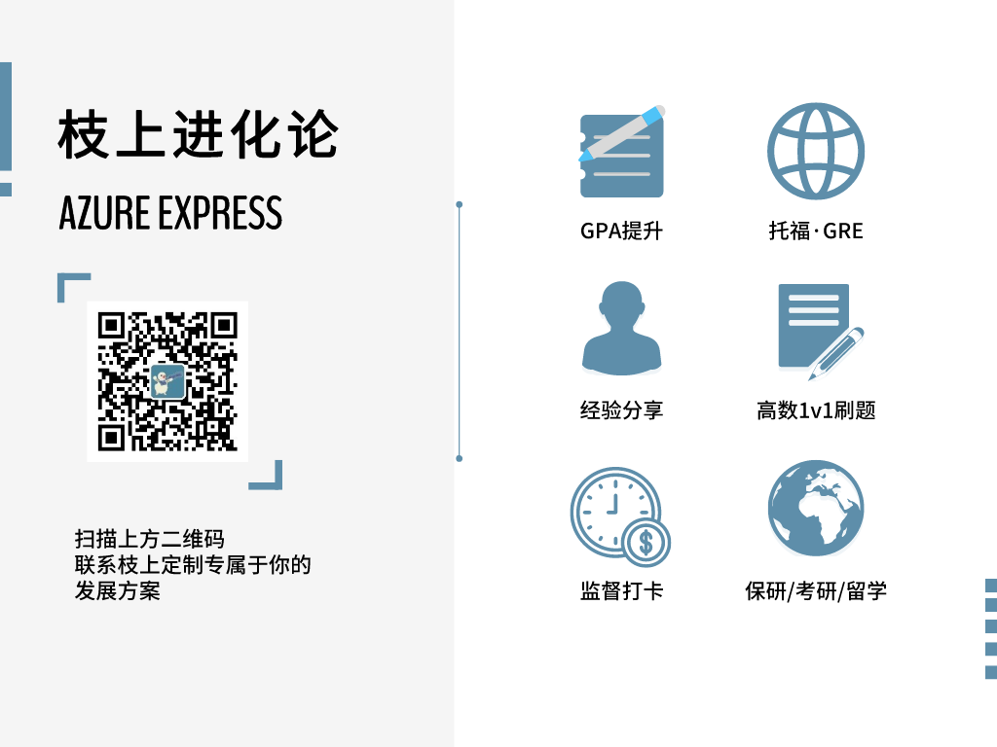
【枝上COMMUNITY】对外开放！进入community你可以获得：学长学姐的一手答疑；上岸学长学姐实习招募；超优秀的同龄人互帮互助；枝上资源有限倾斜；问卷答疑互助…（联系上方小助手薯条加入枝上XMU COMMUNITY） |  | 联系下方薯条也可获取专属于你的学霸养成方案哦
说明：因不知预选和最终选老师是否一样，列在前面的老师是预选名单里的老师，后面是往年出现过的老师。因老师每年变化大，有些老师评价来自外院，比较少仅供参考。空白的老师表示没收集到数据。同时由于课程名称每年都在变化，因此有的老师没有对应的课程名称，为空白。 微积分一般最重要的就是期中和期末的考试
授课老师 蓝底：推荐老师 红底：建议要避开的老师 | 总体评分 | 老师特点 蓝色为老师课程的优点；红色为缺点 | 考核方式 （来自学生评价）
薛学梅 | 8 | 听说老师不是很好呢，事很多。上课拖 快考试了讲不完课，作业很多。也有人说老师只是讲的慢，其他都挺好的，给分还可以。 | 作业挺多的
王焰金 | 8.5 | 比较年轻的老师，很擅长教难的课，所以对于微积分教授应该挺有经验的。听数院朋友说，讲的挺不错的，给分还可以要认真学，速度还可以，没有废话。他比较注重作业。 去年没上过管院，所以信息仅供参考。 | 作业一定要认真，老师比较在意作业
张文 | 9-9.5 | 张文老师给分好会捞人，还不错呢，对于上课，有人觉得还行，有的人觉得上的不行。她的课大概率要自学，但是给分确实还不错。但上课可能会随机点名，建议不要逃课。 | 作业比较适当
刘龙城 | 7.5-8 | 老师上课挺好的，讲的很细致，但是比较看重作业，给分比较正常，不捞人。 | 在意作业，每节课都会有，作业查的也比较严格。
徐新英 | 9 | 老师人很好，很有耐心，期末会捞人 | 每节课都会有作业，都是课后题，量不大
王金花 |  | 讲课不太清楚，有点雷，建议避开
蔡国财 | 9.5 | 老师会捞人，老师很和蔼可亲，老师经常命题，ppt很有价值，老师讲课很有趣，一般是ppt形式
陈竑焘 | 9-9.5 | 男老师，温柔和蔼，很负责任，很有逻辑思维。上课使用ppt和板书同步推进，能把所有知识点讲通讲透。学期内会有一两次小测，期末成绩基本都能上80，老师也承诺好好学成绩不会低。 | 学期内有一两次小测
林玉闽 | 9-9.5 | 女老师，温柔可亲，老师人特别好。讲题目挺清晰的，一般用ppt加上板书的形式。
黄宏伟 | 9-9.5 | 老师人特别好，很温和可亲会回答问题，写板书形式教学。学板书清晰。讲题目逻辑特别清晰、会有复习课。
张中新 | 8 | 老师人还不错，各项不错。
闫卫平 | 7 | 老师是一个雷，讲课不太清楚，然后会找人回答问题。
庄平辉 | 9,5 | 老师讲课很有水平，很资深的老师
李安 | 9.5 | 老师风评很好，讲的很不错
程金发 | 9-9.5 | 老师不错，讲的也还可以
黄宏伟 | 9.5 | 老师人特别好，很温和可亲会回答问题，写板书形式教学。学板书清晰。讲题目逻辑特别清晰、会有复习课。
丁昌明 | 9.5 | 老师人超级好，讲的也很好
王文元 | 8.5-9 | 老师上课基本就是念ppt，会在考前安排答疑课。给分还可以，适当捞人。但是比较公正不喜欢故意套近乎的。偶尔会点名。上课不给在教室吃东西
薛学梅 | 8 | 老师讲课可能不太好，但是给分还不错，听说会捞人，也比较有耐心

